상품제안서
굿즈 골드넬 맥세이프 고속 보조배터리 5000mAh 20W | 상품코드: S45824

 |  |  |  |  |  |  | 02-713-8555 | www.synergygift.co.kr
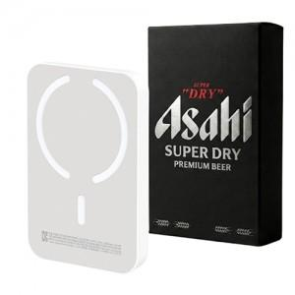

【상세/제작정보】

【인쇄/포장옵션】 | 풀칼라 / 포장불가능

【공급단가】 | 수량 | 30~ | 100~ | 300~ | 1,000~ | 3,000~
*VAT별도 | 단가 | 15,340원 | 14,510원 | 13,800원 | 13,450원 | 13,210원

【상품 URL】 | https://www.synergygift.co.kr:443/src/goods_detail.php?gdno=45824

